Лист1
Test Case # | Описание | Шаги теста | Ожидаемые результаты | Реальные результаты | Прошел / Провалился | Дата
1 | Регистрация | Зайти в приложение, перейти на страницу регистрации. Зарегистрирроваться | Вход на страницу входа | ü | прошел | 2024-10-20
2 | повторная Регистрация | Зайти в приложение, перейти на страницу регистрации. Зарегистрирровать уже существующий аккаунт | ошибка(Пользователь с таким ID существует) | ü | прошел | 2024-10-20 |  | 123213
3 | Попытка входа | Зайти в приложениe. Ввести данные ранее зарегистрированного аккаунта | Вход на главную страницу | ü | прошел | 2024-10-20 |  | qweerty
4 | Попытка входа с неверными данными | Зайти в приложениe. Ввести данные не сущетсвующего аккаунта | ошибка(Пользователь с таким ID или паролем несуществует) | ü | прошел | 2024-10-20
5 | Попытка ввода на русском во все поля | Вход в аккаунт и попытка ввода в поля на русском языке | Всплывающее окно ввод заблокирован | ü | прошел | 2024-10-20
6 | Добавление друга | ввод данных в поля о друге | успешно добавлен | ü | прошел | 2024-10-20
7 | Добавление друга с пустыми данными | ввод данных не во все поля данных о друге | ошибка(Имя друга отсутвует) | ü | прошел | 2024-10-20 | 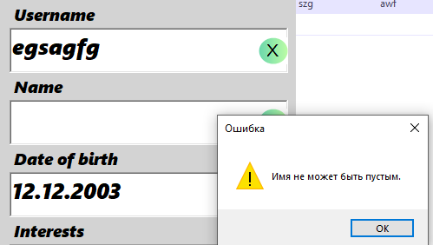
8 | Добавление cуществуешего друга | ввод данных о добавленном друге | ошибка(друг уже существует) | ü | прошел | 2024-10-20
9 | обновлени cуществуешего друга | обновление данных о добавленном друге | обновление успешно | ü | прошел | 2024-10-20
10 | обновлени не cуществуешего друга | обновление данных о не добавленном друге | ошибка(запись не найдена для обновления) | ü | прошел | 2024-10-20
11 | обновлени cуществуешего друга с пустыми полями | обновление данных о добавленном друге с пустым полем имени | ошибка(Имя друга отсутвует) | Позволил добавить насмотря на пустое поле имени | не прошел | 2024-10-20 | 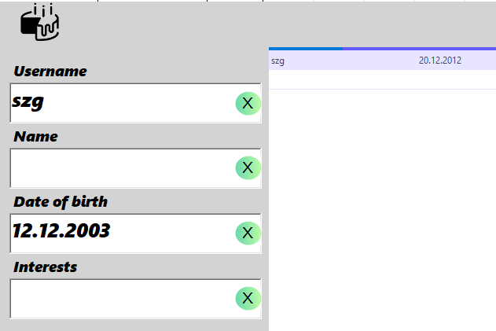
12 | удаление не cуществуешего друга | удаление данных о не добавленном друге | ошибка(запись не найдена для удаления) | ü | прошел | 2024-10-20
14 | Ввод несуществующей даты | Ввод несуществующей даты | ошибка(в этом месяце 31-28 дней) | ü | прошел | 2024-10-20
15 | Ввод слишком ранней даты | ввод даты меньше 1920 года | ошибка(введите реальную дату) | ü | прошел | 2024-10-20
16 | 29 февраля невесокосный год | ввода 29.02.2023 | ошибкатакой даты не существует) | ü | прошел | 2024-10-20
17 | попытка ввода неверного формата даты | ввода 28/12/2012 | ошибка формата | ü | прошел | 2024-10-20

